Trang_bìa
Posts and Telecommunications Institute of Technology |  |  |  |  |  |  | Thiết kế |  | Tài liệu phát triển |  | Tên hệ thống |  | Xem phim trực tuyến |  |  |  | Người tạo |  | Duy Long | Ngày tạo |  | 2023-09-27
 |  |  |  |  |  |  |  |  |  |  |  |  |  |  |  |  | Người cập nhật |  |  | Ngày cập nhật
 |  |  |  |  |  |  |  |  |  |  | Màn hình (ID) |  | Watch Movie |  | Màn hình (Tên) |  | Màn hình xem phim

 | Version 1.0

 |  |  |  |  |  |  |  |  |  | 1. Mục đích |  |  | 7. Giao diện màn hình
 |  |  |  |  |  |  |  |  |  | 2. Giới hạn hoạt động |  |  | 8. Danh sách hạng mục
 |  |  |  |  |  |  |  |  |  | 3. Giới hạn hệ thống |  |  | 9. Khái quát chức năng
 |  |  |  |  |  |  |  |  |  | 4. Chức năng liên quan |  |  | 10. Xử lý chi tiết
 |  |  |  |  |  |  |  |  |  | 5. Không bao gồm
 |  |  |  |  |  |  |  |  |  | 6. Sơ đồ

Posts and Telecommunications Institute of Technology |  |  |  |  |  |  | Thiết kế |  | Tài liệu phát triển |  | Tên hệ thống |  | Xem phim trực tuyến |  |  |  | Người tạo |  | Duy Long | Ngày tạo |  | 2023-09-28
 |  |  |  |  |  |  |  |  |  |  |  |  |  |  |  |  | Người cập nhật |  |  | Ngày cập nhật
 |  |  |  |  |  |  |  |  |  |  | Màn hình (ID) |  | Watch Movie |  | Màn hình (Tên) |  | Màn hình xem phim

 | Lịch sử chỉnh sửa

 | Ver |  | Ngày cập nhật |  |  | Nội dung cập nhật |  |  |  |  |  |  | Người cập nhật
 |  |  |  |  |  |  |  |  |  |  |  |  |  | Ngày duyệt |  | Người duyệt |  | Ngày duyệt |  |  | Người duyệt
 | 1 |  | 2023-09-28 |  |  | Tạo mới |  |  |  |  |  |  | Duy Long

Posts and Telecommunications Institute of Technology |  |  |  |  |  |  | Thiết kế |  | Tài liệu phát triển |  | Tên hệ thống |  | Xem phim trực tuyến |  |  |  | Người tạo |  | Duy Long | Ngày tạo |  | 2023-09-28
 |  |  |  |  |  |  |  |  |  |  |  |  |  |  |  |  | Người cập nhật |  |  | Ngày cập nhật
 |  |  |  |  |  |  |  |  |  |  | Màn hình (ID) |  | Watch Movie |  | Màn hình (Tên) |  | Màn hình xem phim

 | 1. Mục đích
 |  | - Màn hình dùng để giúp khách hàng xem phim trong hệ thống

 | 2. Giới hạn hoạt động
 |  | Không có

 | 3. Giới hạn hệ thống
 |  | Không có

 | 4. Chức năng liên quan
 |  | Không có

 | 5. Không bao gồm
 |  | Không có

Posts and Telecommunications Institute of Technology |  |  |  |  |  |  | Thiết kế |  | Tài liệu phát triển |  | Tên hệ thống |  | Xem phim trực tuyến |  |  |  | Người tạo |  | Duy Long | Ngày tạo |  | 2023-09-28
 |  |  |  |  |  |  |  |  |  |  |  |  |  |  |  |  | Người cập nhật |  |  | Ngày cập nhật
 |  |  |  |  |  |  |  |  |  |  | Màn hình (ID) |  | Watch Movie |  | Màn hình (Tên) |  | Màn hình xem phim

Màn hình Watch Movie
 | 6. Sơ đồ

Khởi động
hệ thống

Trang Chủ

Khách hàng thành viên
 | Table

 |  |  | № | Loại | Tên |  |  |  |  |  | I/O | Ghi chú
 |  |  | 1 | M | movie_detail |  |  | Table quản lý phim |  |  | O
 |  |  | 2 | M | movie_cast |  |  | Table quản lý diễn viên |  |  | O
 |  |  | 4 | M | movie_director |  |  | Table quản lý đạo diễn |  |  | O
 |  |  | 5 | M | movie_genre |  |  | Table quản lý thể loại |  |  | O
 |  |  | 6 | M | user_history |  |  | Table quản lý lịch sử xem phim |  |  | I
 |  |  | 7 | M | account_membership |  |  | Table quản lý gói xem phim từng tài khoản |  |  | O
 |  |  | 8
 |  |  | 9
 |  |  | 10

 |  |  |  | ※ Loại (M: Master / T: Transaction table / Ⅰ: INI file / W: work table / V: view / S: stored procedures / L: SQL loader / F: file)

Thiết_kế
Posts and Telecommunications Institute of Technology |  |  |  |  |  |  | Thiết kế |  |  | Tài liệu phát triển |  |  | Tên hệ thống |  |  | Xem phim trực tuyến |  |  |  |  | Người tạo | Duy Long | Ngày tạo | 2023-09-28
 |  |  |  |  |  |  |  |  |  |  |  |  |  |  |  |  |  |  |  |  | Người cập nhật |  | Ngày cập nhật
 |  |  |  |  |  |  |  |  |  |  |  |  | Màn hình (ID) |  |  | Watch Movie |  | Màn hình (Tên) |  |  | Màn hình xem phim

 | 7. Giao diện màn hình

Giao diện PC
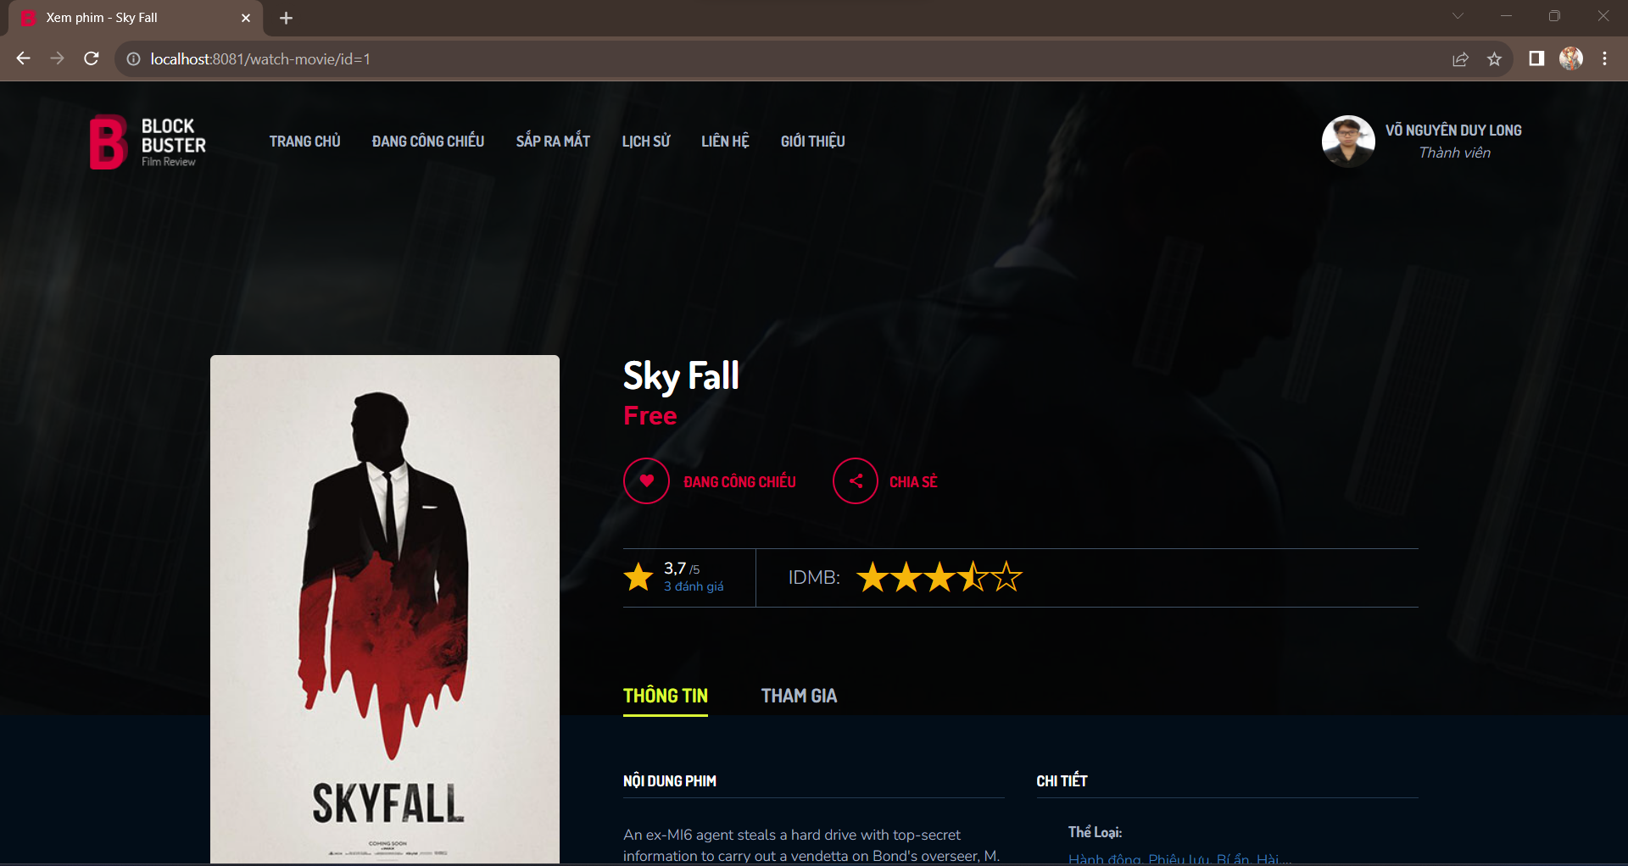

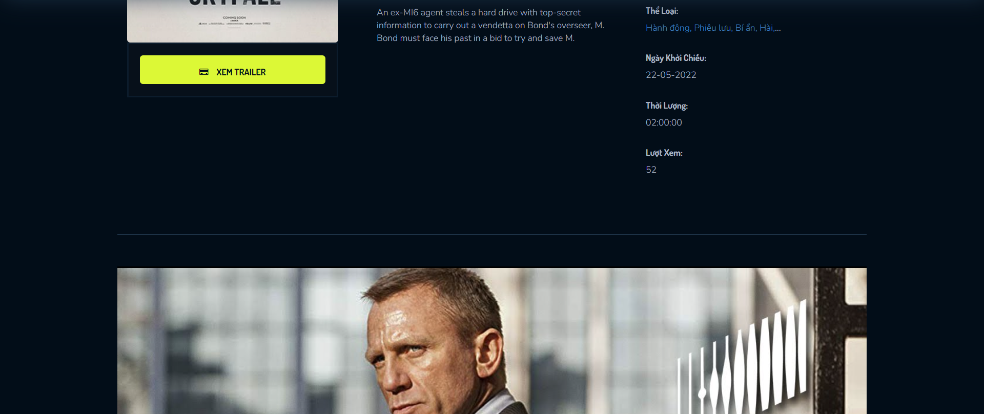

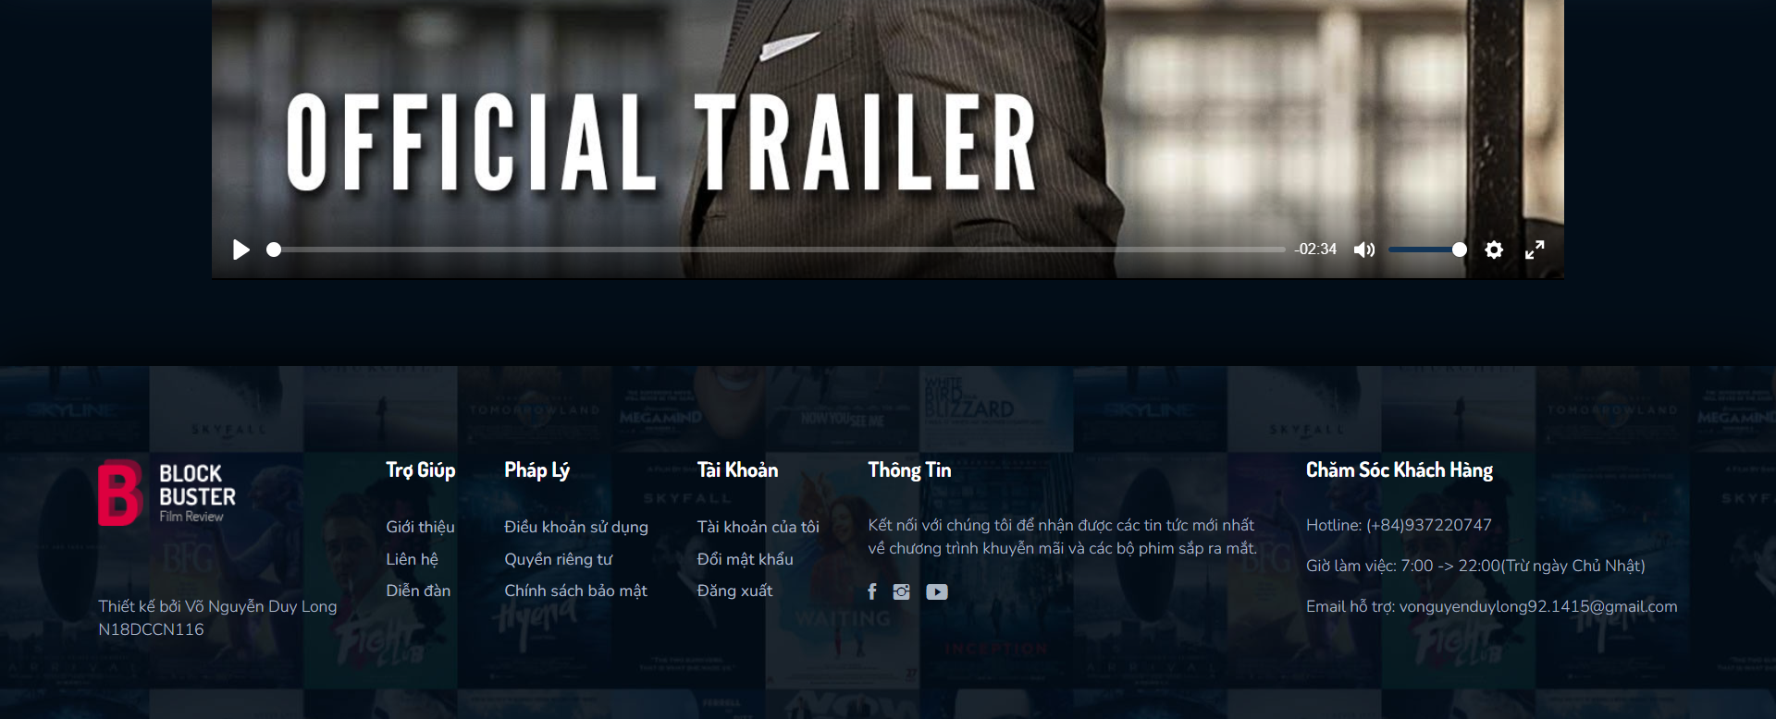


Giao diện mobile

i

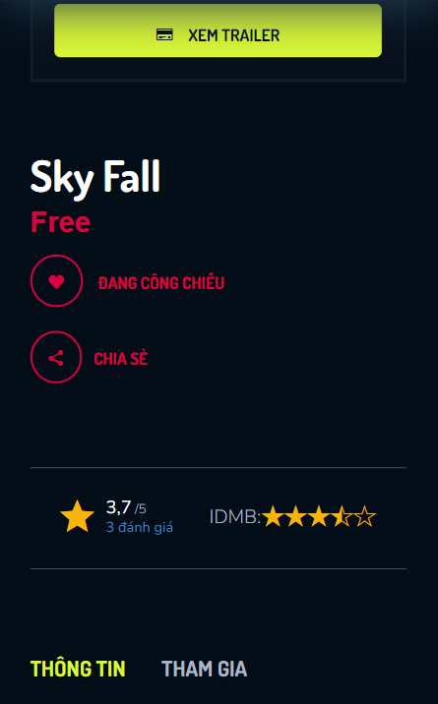

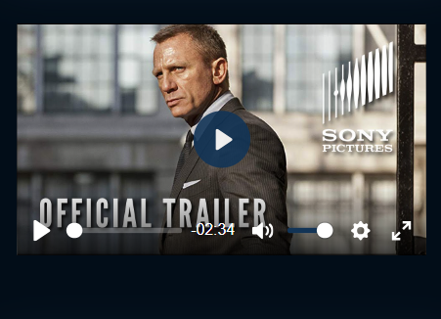

i

Posts and Telecommunications Institute of Technology |  |  |  |  |  |  | Thiết kế |  |  | Tài liệu phát triển |  |  | Tên hệ thống |  |  | Xem phim trực tuyến |  |  |  |  | Người tạo | Duy Long | Ngày tạo | 2023-09-28
 |  |  |  |  |  |  |  |  |  |  |  |  |  |  |  |  |  |  |  |  | Người cập nhật |  | Ngày cập nhật
 |  |  |  |  |  |  |  |  |  |  |  |  | Màn hình (ID) |  |  | Watch Movie |  | Màn hình (Tên) |  |  | Màn hình xem phim

 | 8. Danh sách hạng mục

 |  | [Vùng nhập]
 |  | № | Tên hạng mục |  |  |  | Loại dữ liệu |  | Độ dài |  | Bắt buộc | I/O | Control |  | Format |  | Ghi chú

 |  | [Vùng nút]
 |  | № | Tên hạng mục |  |  |  |  |  | Control |  |  |  |  | Ghi chú
 |  | 1 | Xem trailer |  |  |  |  |  | Button |  |  |  |  | Button dùng để xem trailer
 |  | 2 | Xem phim |  |  |  |  |  | Video Player |  |  |  |  | Trình phát dùng để xem phim

Posts and Telecommunications Institute of Technology |  |  |  |  |  |  | Thiết kế |  |  | Tài liệu phát triển |  |  | Tên hệ thống |  |  | Xem phim trực tuyến |  |  |  |  | Người tạo | Duy Long | Ngày tạo | 2023-09-28
 |  |  |  |  |  |  |  |  |  |  |  |  |  |  |  |  |  |  |  |  | Người cập nhật |  | Ngày cập nhật
 |  |  |  |  |  |  |  |  |  |  |  |  | Màn hình (ID) |  |  | Watch Movie |  | Màn hình (Tên) |  |  | Màn hình xem phim

 |  |  | 1. Nếu khách hàng chưa đăng nhập sẽ chuyển sang màn hình đăng nhập.
 |  |  | Nếu khách hàng đã đăng nhập thì check gói xem phim của khách hàng,
 |  |  | nếu gói xem phim đáp ứng thì hiển thị màn hình xem phim, không đáp ứng thì chuyển sang màn hình mua gói xem phim
 |  | (2) Xử lý xem phim
 |  |  | 1. Nhấn nút play trên player để xử lý xem phim
 |  |  | 2. Hệ thống sẽ kiểm tra khách hàng có xem phim chưa và hiện thông bảo xem khách hàng có muốn xem tiếp từ đoạn dang dở không?
 |  |  | 3. Khách hàng chọn có thì phát phim tiếp đúng với lịch sử. Khách hàng chọn không phát lại từ đầu

 |  | (3) Xử lý xem trailer

Posts and Telecommunications Institute of Technology |  |  |  |  |  |  | Thiết kế |  |  | Tài liệu phát triển |  |  | Tên hệ thống |  |  | Xem phim trực tuyến |  |  |  |  | Người tạo | Duy Long | Ngày tạo | 2023-09-28
 |  |  |  |  |  |  |  |  |  |  |  |  |  |  |  |  |  |  |  |  | Người cập nhật |  | Ngày cập nhật
 |  |  |  |  |  |  |  |  |  |  |  |  | Màn hình (ID) |  |  | Watch Movie |  | Màn hình (Tên) |  |  | Màn hình xem phim

 | 10. Xử lý chi tiết | (1) Hiển thị ban đầu
 |  |  | 1. Thực hiện khởi tạo màn hình ban đầu

 |  |  |  | [Vùng nhập]
 |  |  |  | № | Tên hạng mục |  |  |  | Nội dung hiển thị |  |  |  |  |  |  |  | Giá trị |  |  | Sử dụng |  | Ghi chú
 |  |  |  | 1

 |  |  |  | [Vùng nút]
 |  |  |  | № | Tên hạng mục |  |  |  | Nội dung hiển thị |  |  |  |  |  |  |  | Giá trị |  |  | Sử dụng |  | Ghi chú
 |  |  |  | 1 | Xem trailer |  |  |  | Xem Trailer |  |  |  |  |  |  |  |  |  |  | Có thể
 |  |  |  | 2 | Xem phim |  |  |  | Xem phim |  |  |  |  |  |  |  |  |  |  | Có thể

 |  | (2) Xử lý xem phim
 |  |  | 1. Nhấn nút Watch Movie thì thực hiện xử lý.
 |  |  | 2. Xử lý check
 |  |  |  | a. Check hạng mục
 |  |  |  | № | Tên hạng mục |  |  |  | Nội dung check |  |  |  |  |  |  |  |  |  | Message

 |  |  | 3. Xử lý xem phim
 |  |  |  | Đối tượng |  |  |  | Truy xuất
 |  |  |  | Movie |  |  |  | = model.addAttribute("movie", mv);

 |  |  |  | a. xem phim bằng cách request qua API
 |  |  |  |  | URI Request: root/api/movieDetail/getMovieDetail/{id}
 |  |  |  |  | - chuyển qua màn hình xem phim

 |  |  |  | Thông báo |  | Trường hợp |  |  |  |  |  |  |  |  |  |  |  |  | Message Code
 |  |  |  | SUCCESS |  | Xem phim thành công |  |  |  |  |  |  |  |  |  |  |  |  | Watch Movie_SUCCESS

 |  | (3) Xử lý xem trailer
 |  |  | 1. Nhấn button "xem trailer" để xem trailer

